崩铁数据240714
等级分布占比
使用渠道分布占比
等级分布占比 |  | 统计范围： | 5590 | 数据量：22631 |  |  |  |  |  | 使用渠道分布占比 | 数据量：19902
等级 | 数量 | 占比 |  |  |  | 渠道 | 数量 | 占比
1 | 234780 | 0.42% |  |  |  | ANDROID | 25730770 | 46.03%
2 | 2917980 | 5.22% |  |  |  | CLOUD_ANDROID | 1039740 | 1.86%
3 | 1660230 | 2.97% |  |  |  | CLOUD_IOS | 134160 | 0.24%
4 | 1704950 | 3.05% |  |  |  | IOS | 5835960 | 10.44%
6 | 598130 | 1.07% |  |  |  | PC | 22510930 | 40.27%
7 | 1554020 | 2.78% |  |  |  | 20 | 257140 | 0.46%
8 | 894400 | 1.60% |  |  |  | 21 | 44720 | 0.08%
9 | 788190 | 1.41% |  |  |  | 22 | 335400 | 0.60%
10 | 4030390 | 7.21% |  |  |  | 23 | 5590 | 0.01%
11 | 2017990 | 3.61%
12 | 955890 | 1.71%
13 | 760240 | 1.36%
14 | 1140360 | 2.04%
15 | 1442220 | 2.58%
16 | 799370 | 1.43%
17 | 503100 | 0.90%
18 | 508690 | 0.91%
19 | 447200 | 0.80%
20 | 1408680 | 2.52%
21 | 335400 | 0.60%
22 | 519870 | 0.93%
23 | 598130 | 1.07%
24 | 301860 | 0.54%
25 | 559000 | 1.00%
26 | 491920 | 0.88%
27 | 765830 | 1.37% |  |  | 数据量：9587
28 | 642850 | 1.15%
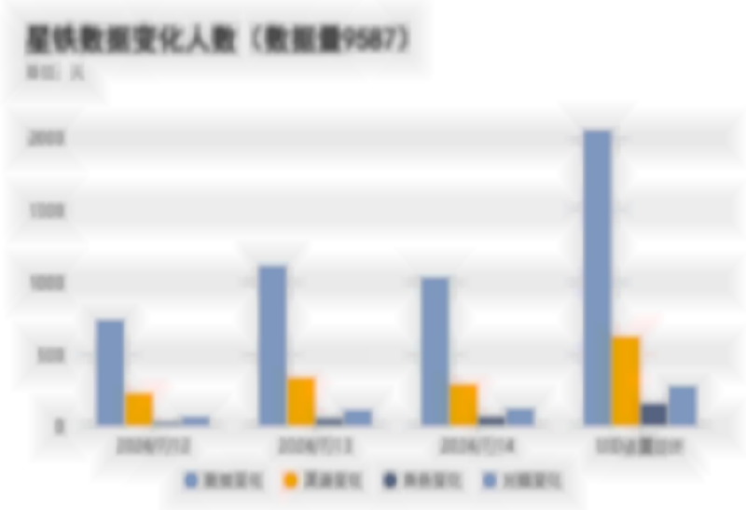
29 | 458380 | 0.82% |  |  | 日期 | 数据变化 | 渠道变化 | 角色变化 | 光锥变化
30 | 816140 | 1.46% |  |  | 2024-07-12 | 738 | 230 | 36 | 66
31 | 452790 | 0.81% |  |  | 2024-07-13 | 1115 | 338 | 57 | 113
32 | 486330 | 0.87% |  |  | 2024-07-14 | 1034 | 292 | 69 | 126
33 | 463970 | 0.83% |  |  | UID去重总计 | 2055 | 623 | 158 | 280
34 | 363350 | 0.65%
35 | 424840 | 0.76%
36 | 402480 | 0.72%
37 | 542230 | 0.97%
38 | 547820 | 0.98%
39 | 553410 | 0.99%
40 | 1123590 | 2.01%
41 | 424840 | 0.76%
42 | 475150 | 0.85%
43 | 436020 | 0.78%
44 | 463970 | 0.83%
45 | 469560 | 0.84%
46 | 469560 | 0.84%
47 | 424840 | 0.76%
48 | 352170 | 0.63%
49 | 340990 | 0.61%
50 | 631670 | 1.13%
51 | 229190 | 0.41%
52 | 245960 | 0.44%
53 | 285090 | 0.51%
54 | 290680 | 0.52%
55 | 352170 | 0.63%
56 | 318630 | 0.57%
57 | 268320 | 0.48%
58 | 296270 | 0.53%
59 | 301860 | 0.54%
60 | 765830 | 1.37%
61 | 430430 | 0.77%
62 | 547820 | 0.98%
63 | 497510 | 0.89%
64 | 469560 | 0.84%
65 | 1190670 | 2.13%
66 | 804960 | 1.44%
67 | 827320 | 1.48%
68 | 782600 | 1.40%
69 | 721110 | 1.29%
70 | 6568250 | 11.75%

崩铁数据240715


等级分布占比 |  | 统计范围： | 5590 | 数据量：22631 |  |  |  |  |  | 使用渠道分布占比 | 数据量：19902
等级 | 数量 | 占比 |  |  |  | 渠道 | 数量 | 占比
1 | 229190 | 0.41% |  |  |  | ANDROID | 25730770 | 46.03%
2 | 2929160 | 5.24% |  |  |  | CLOUD_ANDROID | 1028560 | 1.84%
3 | 1626690 | 2.91% |  |  |  | CLOUD_IOS | 139750 | 0.25%
4 | 1716130 | 3.07% |  |  |  | IOS | 5858320 | 10.48%
6 | 592540 | 1.06% |  |  |  | PC | 22471800 | 40.20%
7 | 1537250 | 2.75% |  |  |  | 20 | 268320 | 0.48%
8 | 899990 | 1.61% |  |  |  | 21 | 55900 | 0.10%
9 | 765830 | 1.37% |  |  |  | 22 | 340990 | 0.61%
10 | 3952130 | 7.07% |  |  |  | 23 | 5590 | 0.01%
11 | 2001220 | 3.58%
12 | 961480 | 1.72%
13 | 754650 | 1.35%
14 | 1101230 | 1.97%
15 | 1453400 | 2.60%
16 | 793780 | 1.42%
17 | 514280 | 0.92%
18 | 525460 | 0.94%
19 | 463970 | 0.83%
20 | 1386320 | 2.48%
21 | 352170 | 0.63%
22 | 531050 | 0.95%
23 | 592540 | 1.06%
24 | 301860 | 0.54%
25 | 564590 | 1.01%
26 | 514280 | 0.92%
27 | 760240 | 1.36% |  |  | 数据量：9587
28 | 642850 | 1.15%
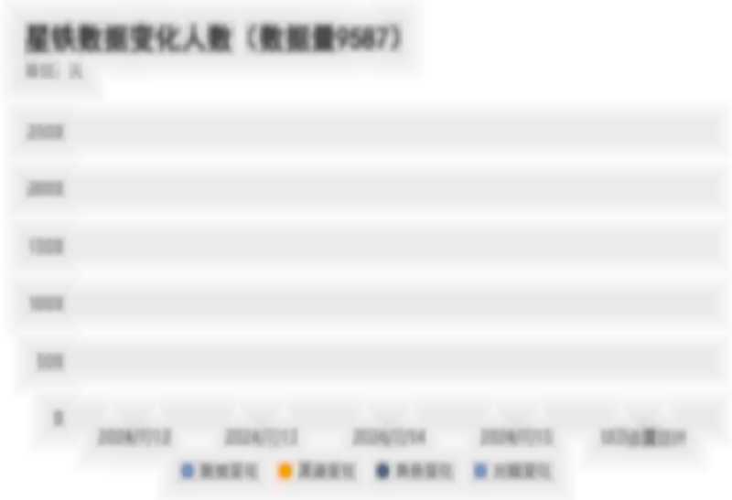
29 | 458380 | 0.82% |  |  | 日期 | 数据变化 | 渠道变化 | 角色变化 | 光锥变化
30 | 816140 | 1.46% |  |  | 2024-07-12 | 738 | 230 | 36 | 66
31 | 475150 | 0.85% |  |  | 2024-07-13 | 1115 | 338 | 57 | 113
32 | 491920 | 0.88% |  |  | 2024-07-14 | 1034 | 292 | 69 | 126
33 | 452790 | 0.81% |  |  | 2024-07-15 | 1218 | 345 | 62 | 158
34 | 380120 | 0.68% |  |  | UID去重总计 | 2532 | 748 | 215 | 417
35 | 396890 | 0.71%
36 | 419250 | 0.75%
37 | 531050 | 0.95%
38 | 564590 | 1.01%
39 | 553410 | 0.99%
40 | 1123590 | 2.01%
41 | 436020 | 0.78%
42 | 486330 | 0.87%
43 | 447200 | 0.80%
44 | 463970 | 0.83%
45 | 480740 | 0.86%
46 | 458380 | 0.82%
47 | 408070 | 0.73%
48 | 352170 | 0.63%
49 | 335400 | 0.60%
50 | 642850 | 1.15%
51 | 223600 | 0.40%
52 | 262730 | 0.47%
53 | 296270 | 0.53%
54 | 301860 | 0.54%
55 | 346580 | 0.62%
56 | 313040 | 0.56%
57 | 273910 | 0.49%
58 | 318630 | 0.57%
59 | 307450 | 0.55%
60 | 760240 | 1.36%
61 | 441610 | 0.79%
62 | 553410 | 0.99%
63 | 491920 | 0.88%
64 | 469560 | 0.84%
65 | 1213030 | 2.17%
66 | 821730 | 1.47%
67 | 844090 | 1.51%
68 | 777010 | 1.39%
69 | 715520 | 1.28%
70 | 6534710 | 11.69%

崩铁数据240716
数据量：9587

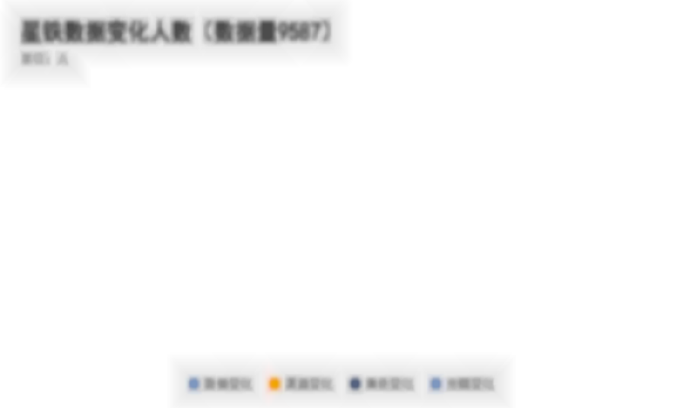
日期 | 数据变化 | 渠道变化 | 角色变化 | 光锥变化
2024-07-12 | 738 | 230 | 36 | 66
2024-07-13 | 1115 | 338 | 57 | 113
2024-07-14 | 1034 | 292 | 69 | 126
2024-07-15 | 1218 | 345 | 62 | 158
2024-07-16 | 1003 | 288 | 65 | 150
UID去重总计 | 2827 | 841 | 272 | 544

崩铁数据240717-0719
数据量：9587

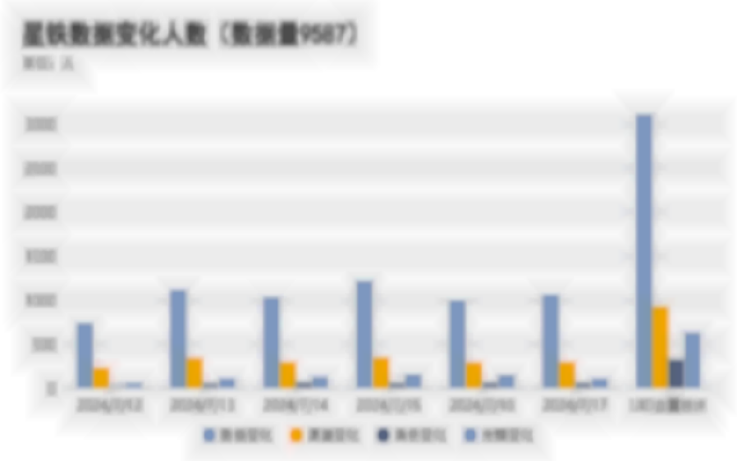
日期 | 数据变化 | 渠道变化 | 角色变化 | 光锥变化
2024-07-12 | 738 | 230 | 36 | 66
2024-07-13 | 1115 | 338 | 57 | 113
2024-07-14 | 1034 | 292 | 69 | 126
2024-07-15 | 1218 | 345 | 62 | 158
2024-07-16 | 1003 | 288 | 65 | 150
2024-07-17 | 1063 | 293 | 63 | 112
UID去重总计 | 3104 | 926 | 328 | 630

数据量：9587

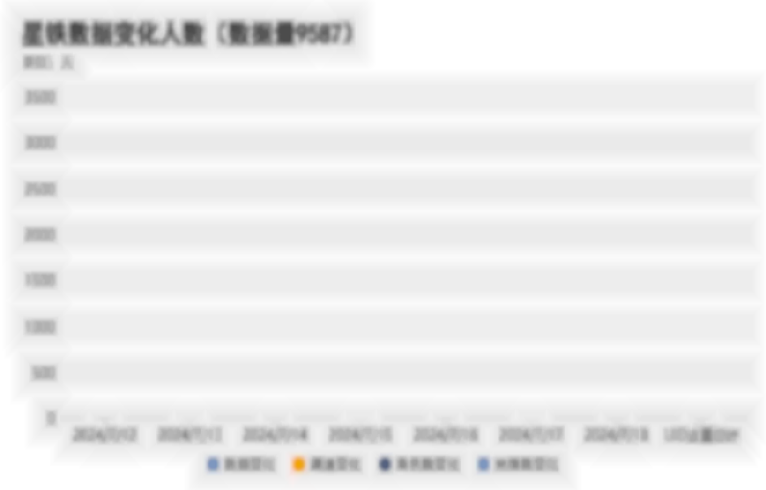
日期 | 数据变化 | 渠道变化 | 角色数变化 | 光锥数变化
2024-07-12 | 738 | 230 | 36 | 66
2024-07-13 | 1115 | 338 | 57 | 113
2024-07-14 | 1034 | 292 | 69 | 126
2024-07-15 | 1218 | 345 | 62 | 158
2024-07-16 | 1003 | 288 | 65 | 150
2024-07-17 | 1063 | 293 | 63 | 112
2024-07-18 | 930 | 271 | 49 | 116
UID去重总计 | 3284 | 995 | 369 | 713

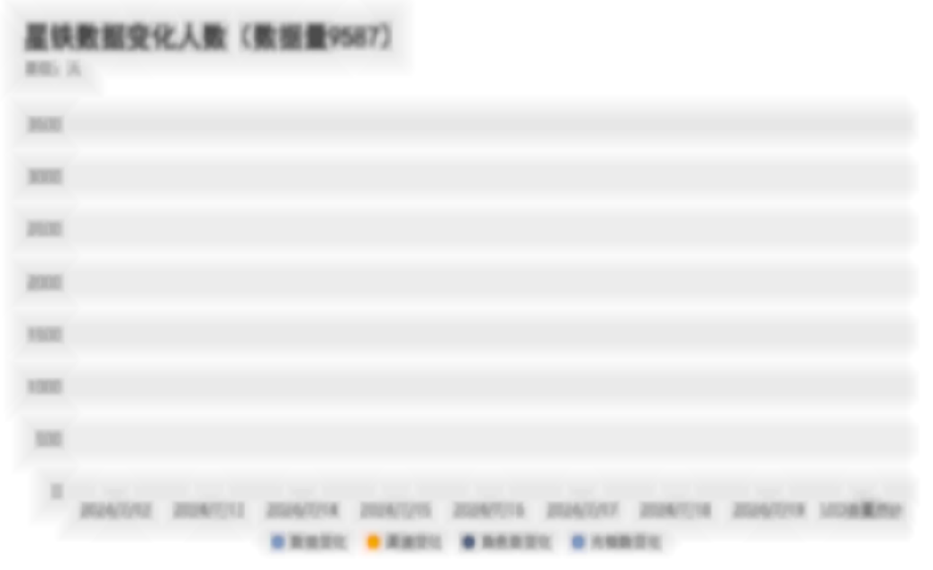
日期 | 数据变化 | 渠道变化 | 角色数变化 | 光锥数变化 | 渠道 | 数量 | 百分比
2024-07-12 | 738 | 230 | 36 | 66 | 安卓&IOS | 92 | 8.71% | 渠道的数量超过一半集中在安卓&PC和IOS&PC，占比达75%
2024-07-13 | 1115 | 338 | 57 | 113 | IOS&PC | 157 | 14.87% | 数量总计1056，6个渠道中，排名前三的是安卓&PC、IOS&PC、其他&安卓，分别为632、156、98，占总体60%、14%、9.4%
2024-07-14 | 1034 | 292 | 69 | 126 | 安卓&PC | 637 | 60.32%
2024-07-15 | 1218 | 345 | 62 | 158 | 其他&安卓 | 101 | 9.56%
2024-07-16 | 1003 | 288 | 65 | 150 | 其他&IOS | 17 | 1.61%
2024-07-17 | 1063 | 293 | 63 | 112 | 其他&PC | 52 | 4.92%
2024-07-18 | 930 | 271 | 49 | 116
2024-07-19 | 933 | 302 | 49 | 89
UID去重总计 | 3438 | 1063 | 408 | 778

 |  |  |  |  |  |  |  | 渠道 | 安卓&PC | IOS&PC | 其他&安卓 | 安卓&IOS | 其他&PC | 其他&IOS
 |  |  |  |  |  |  |  | 总和("数量") | 637 | 157 | 101 | 92 | 52 | 17

崩铁数据240720-0729
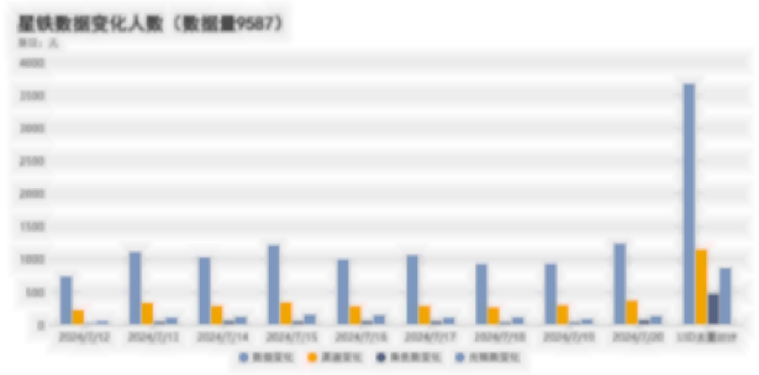
日期 | 数据变化 | 渠道变化 | 角色数变化 | 光锥数变化
2024-07-12 | 738 | 230 | 36 | 66
2024-07-13 | 1115 | 338 | 57 | 113
2024-07-14 | 1034 | 292 | 69 | 126
2024-07-15 | 1218 | 345 | 62 | 158
2024-07-16 | 1003 | 288 | 65 | 150
2024-07-17 | 1063 | 293 | 63 | 112
2024-07-18 | 930 | 271 | 49 | 116
2024-07-19 | 933 | 302 | 49 | 89
2024-07-20 | 1239 | 373 | 79 | 136
UID去重总计 | 3674 | 1151 | 476 | 871

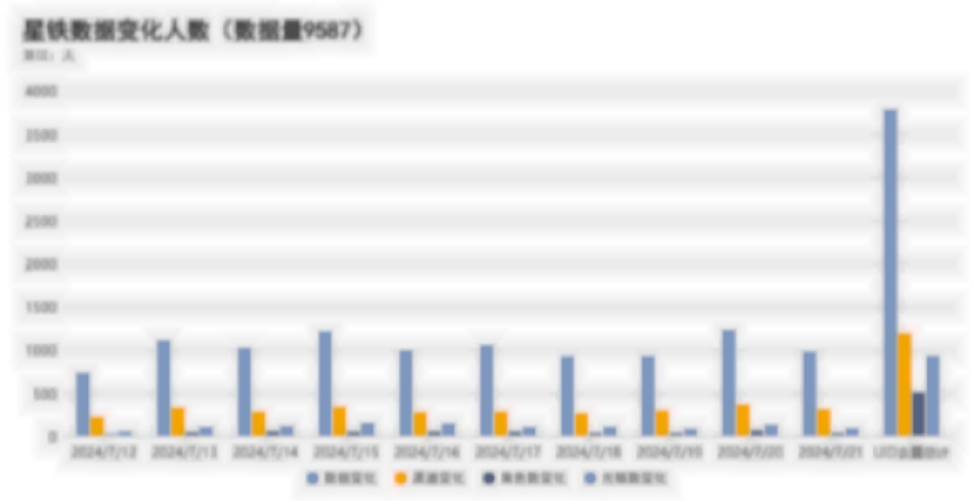
日期 | 数据变化 | 渠道变化 | 角色数变化 | 光锥数变化
2024-07-12 | 738 | 230 | 36 | 66
2024-07-13 | 1115 | 338 | 57 | 113
2024-07-14 | 1034 | 292 | 69 | 126
2024-07-15 | 1218 | 345 | 62 | 158
2024-07-16 | 1003 | 288 | 65 | 150
2024-07-17 | 1063 | 293 | 63 | 112
2024-07-18 | 930 | 271 | 49 | 116
2024-07-19 | 933 | 302 | 49 | 89
2024-07-20 | 1239 | 373 | 79 | 136
2024-07-21 | 986 | 320 | 48 | 96
UID去重总计 | 3789 | 1199 | 515 | 936

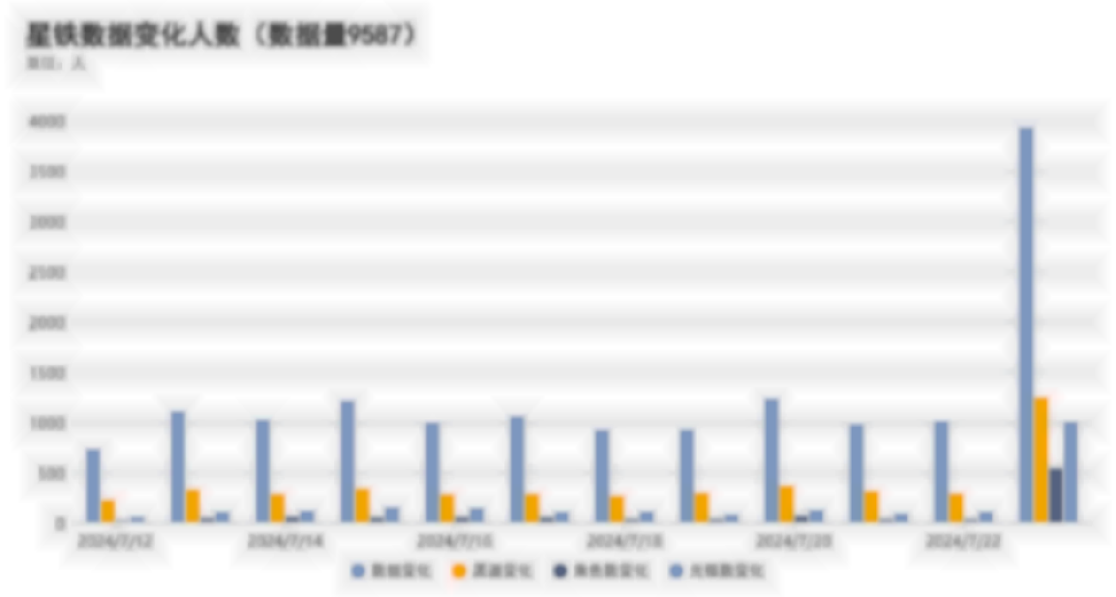
日期 | 数据变化 | 渠道变化 | 角色数变化 | 光锥数变化
2024-07-12 | 738 | 230 | 36 | 66
2024-07-13 | 1115 | 338 | 57 | 113
2024-07-14 | 1034 | 292 | 69 | 126
2024-07-15 | 1218 | 345 | 62 | 158
2024-07-16 | 1003 | 288 | 65 | 150
2024-07-17 | 1063 | 293 | 63 | 112
2024-07-18 | 930 | 271 | 49 | 116
2024-07-19 | 933 | 302 | 49 | 89
2024-07-20 | 1239 | 373 | 79 | 136
2024-07-21 | 986 | 320 | 48 | 96
2024-07-22 | 1016 | 296 | 46 | 114
UID去重总计 | 3940 | 1251 | 550 | 1010

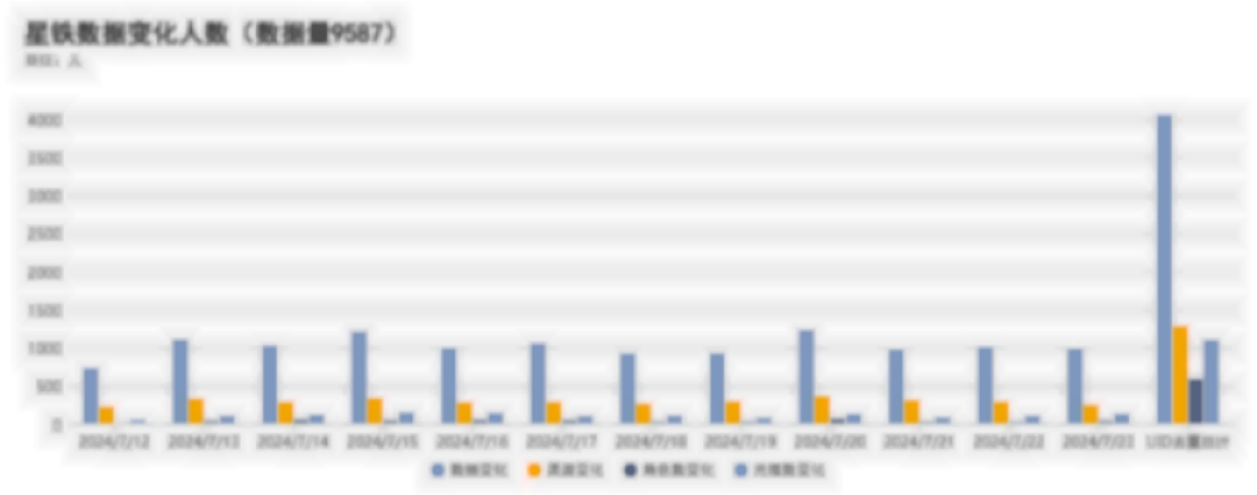
日期 | 数据变化 | 渠道变化 | 角色数变化 | 光锥数变化
2024-07-12 | 738 | 230 | 36 | 66
2024-07-13 | 1115 | 338 | 57 | 113
2024-07-14 | 1034 | 292 | 69 | 126
2024-07-15 | 1218 | 345 | 62 | 158
2024-07-16 | 1003 | 288 | 65 | 150
2024-07-17 | 1063 | 293 | 63 | 112
2024-07-18 | 930 | 271 | 49 | 116
2024-07-19 | 933 | 302 | 49 | 89
2024-07-20 | 1239 | 373 | 79 | 136
2024-07-21 | 986 | 320 | 48 | 96
2024-07-22 | 1016 | 296 | 46 | 114
2024-07-23 | 996 | 254 | 56 | 137
UID去重总计 | 4059 | 1288 | 600 | 1110

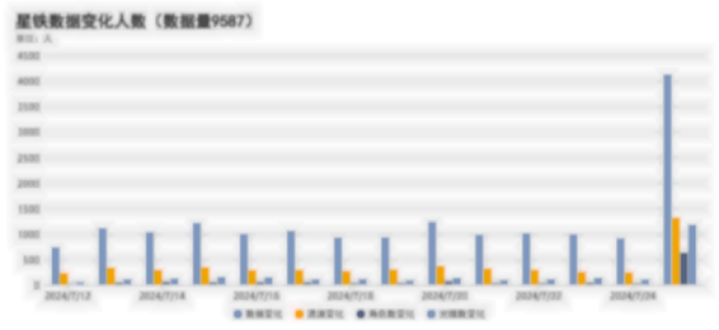
日期 | 数据变化 | 渠道变化 | 角色数变化 | 光锥数变化
2024-07-12 | 738 | 230 | 36 | 66
2024-07-13 | 1115 | 338 | 57 | 113
2024-07-14 | 1034 | 292 | 69 | 126
2024-07-15 | 1218 | 345 | 62 | 158
2024-07-16 | 1003 | 288 | 65 | 150
2024-07-17 | 1063 | 293 | 63 | 112
2024-07-18 | 930 | 271 | 49 | 116
2024-07-19 | 933 | 302 | 49 | 89
2024-07-20 | 1239 | 373 | 79 | 136
2024-07-21 | 986 | 320 | 48 | 96
2024-07-22 | 1016 | 296 | 46 | 114
2024-07-23 | 996 | 254 | 56 | 137
2024-07-24 | 915 | 244 | 43 | 108
UID去重总计 | 4131 | 1319 | 635 | 1183

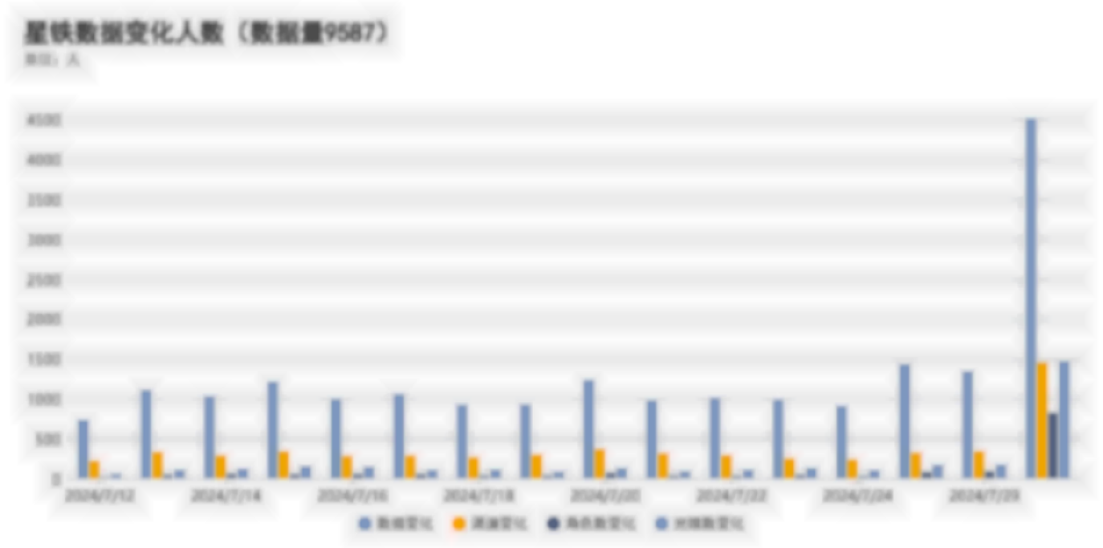
日期 | 数据变化 | 渠道变化 | 角色数变化 | 光锥数变化
2024-07-12 | 738 | 230 | 36 | 66
2024-07-13 | 1115 | 338 | 57 | 113
2024-07-14 | 1034 | 292 | 69 | 126
2024-07-15 | 1218 | 345 | 62 | 158
2024-07-16 | 1003 | 288 | 65 | 150
2024-07-17 | 1063 | 293 | 63 | 112
2024-07-18 | 930 | 271 | 49 | 116
2024-07-19 | 933 | 302 | 49 | 89
2024-07-20 | 1239 | 373 | 79 | 136
2024-07-21 | 986 | 320 | 48 | 96
2024-07-22 | 1016 | 296 | 46 | 114
2024-07-23 | 996 | 254 | 56 | 137
2024-07-24 | 915 | 244 | 43 | 108
2024-07-26 | 1441 | 328 | 87 | 176
2024-07-29 | 1348 | 347 | 96 | 180
UID去重总计 | 4519 | 1457 | 829 | 1473

miho排名
 | 原神 | 铁道 | 绝区零 | 总和
2024-07-04 | 32 | 31 | 3 | 66
2024-07-05 | 42 | 43 | 3 | 88
2024-07-06 | 37 | 43 | 4 | 84
2024-07-07 | 39 | 44 | 4 | 87
2024-07-08 | 43 | 36 | 4 | 83
2024-07-09 | 42 | 28 | 6 | 76
2024-07-10 | 44 | 8 | 6 | 58
2024-07-11 | 44 | 12 | 7 | 63
2024-07-12 | 50 | 25 | 9 | 84
2024-07-13 | 48 | 39 | 10 | 97
2024-07-14 | 45 | 51 | 11 | 107
2024-07-15 | 40 | 63 | 16 | 119
2024-07-16 | 30 | 71 | 18 | 119
2024-07-17 | 9 | 78 | 19 | 106
2024-07-18 | 15 | 94 | 25 | 134
2024-07-19 | 25 | 100 | 26 | 151
2024-07-20 | 36 | 88 | 29 | 153
2024-07-21 | 40 | 92 | 28 | 160
2024-07-22 | 48 | 94 | 27 | 169
2024-07-23 | 58 | 95 | 26 | 179
2024-07-24 | 65 | 99 | 6 | 170
2024-07-25 | 76 | 110 | 8 | 194
2024-07-26 | 82 | 116 | 13 | 211
2024-07-27 | 84 | 112 | 24 | 220
2024-07-28 | 75 | 109 | 30 | 214
2024-07-29 | 80 | 104 | 35 | 219
2024-07-30 | 81 | 94 | 39 | 214
2024-07-31 | 83 | 6 | 44 | 133
2024-08-01 | 80 | 9 | 43 | 132
2024-08-02 | 80 | 17 | 48 | 145
2024-08-03 | 78 | 30 | 56 | 164
2024-08-04 | 74 | 34 | 55 | 163
2024-08-05 | 73 | 46 | 63 | 182
2024-08-06 | 21 | 54 | 66 | 141
2024-08-07 | 16 | 61 | 73 | 150
2024-08-08 | 24 | 73 | 86 | 183
2024-08-09 | 32 | 84 | 94 | 210
2024-08-10 | 46 | 86 | 89 | 221
2024-08-11 | 53 | 87 | 88 | 228
2024-08-12 | 56 | 90 | 89 | 235
2024-08-13 | 60 | 92 | 80 | 232
2024-08-14 | 68 | 90 | 6 | 164
2024-08-15 | 71 | 89 | 8 | 168
2024-08-16 | 61 | 95 | 15 | 171
2024-08-17 | 56 | 92 | 24 | 172
2024-08-18 | 57 | 91 | 37 | 185
2024-08-19 | 62 | 81 | 50 | 193
2024-08-20 | 61 | 76 | 58 | 195
2024-08-21 | 68 | 7 | 76 | 151
2024-08-22 | 71 | 9 | 95 | 175
2024-08-23 | 73 | 21 | 109 | 203
2024-08-24 | 69 | 30 | 116 | 215
2024-08-25 | 59 | 42 | 123 | 224
2024-08-26 | 56 | 49 | 123 | 228
2024-08-27 | 55 | 57 | 135 | 247
2024-08-28 | 9 | 68 | 138 | 215
2024-08-29 | 9 | 77 | 138 | 224
2024-08-30 | 17 | 83 | 143 | 243
2024-08-31 | 26 | 74 | 117 | 217
2024-09-01 | 30 | 70 | 92 | 192
2024-09-02 | 37 | 74 | 101 | 212
2024-09-03 | 43 | 74 | 97 | 214
2024-09-04 | 49 | 80 | 7 | 136
2024-09-05 | 53 | 82 | 8 | 143
2024-09-06 | 61 | 81 | 19 | 161
2024-09-07 |  |  |  | 0
2024-09-08 |  |  |  | 0
2024-09-09 |  |  |  | 0
2024-09-10 |  |  |  | 0
2024-09-11 |  |  |  | 0
2024-09-12 |  |  |  | 0
2024-09-13 |  |  |  | 0
2024-09-14 |  |  |  | 0
2024-09-15 |  |  |  | 0
2024-09-16 |  |  |  | 0
2024-09-17 |  |  |  | 0
2024-09-18 |  |  |  | 0
2024-09-19 |  |  |  | 0
2024-09-20 |  |  |  | 0
2024-09-21 |  |  |  | 0
2024-09-22 |  |  |  | 0
2024-09-23 |  |  |  | 0
2024-09-24 |  |  |  | 0
2024-09-25 |  |  |  | 0
2024-09-26 |  |  |  | 0
2024-09-27 |  |  |  | 0

